Blad1
THERMALITE 1 THERMOMETER

inclusief 1 jarig ijkcertificaat

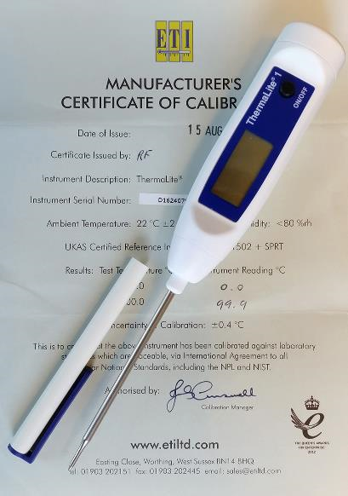
 | THERMALITE 1

 | Meet eenvoudig de kerntemperatuur.

 | Meet nauwkeurig de temperatuur tussen
 | -39.9 to 149.9 °C.

 | Geleverd met 1 jarig ijkcertificaat.

 | Gebruiksvriendelijk door het lage gewicht
 | en eenvoudig af te lezen LCD display.

 | Kan direct gebruikt worden door de
 | standaard meegeleverde batterij.

 | De behuizing is gemaakt van sterk ABS
 | plastic met Biomaster dat de kans op
 | bacteriegroei verminderd.

 | Binnen 2 werkdagen geleverd

 | Specificaties:

 | Meetbereik |  | -49,9 tot +149,9oC
 | Nauwkeurigheid |  | 0,1oC
 | Afwijking |  | ±1oC
 | Batterij |  | 3 volt lithium (CR2032)
 | Levensduur batterij |  | 5000 uur
 | Display |  | LCD 8mm
 | Afmetingen |  | 17 x 28 x 185 mm
 | Gewicht |  | 45 gram

Bestellen

 | Na het invullen van uw gegevens kunt u dit formulier mailen naar info@biofriends.nl
 |  |  |  |  |  | 2016-11-04
 | filiaal:
 | straat:
 | postcode:
 | plaats:

 | Aantal Thermometers: |  |  |  | à €56,89. Totaal: |  | € 0.00

 | Gewenste startdatum:

 | Jaarlijks automatisch nieuwe leveren:

 |  | telefoon |  | (0341) 25 31 16
 |  | fax |  | (0341) 26 13 35
 |  | e-mail |  | info@biofriends.nl
 |  | internet |  | www.biofriends.nl
 |  |  |  |  |  |  |  | 2016-08-11

